test sheet1
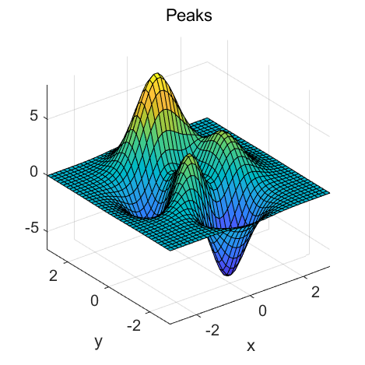
写入内容1 |  |  | 工资 | P值下浮率
new1 | 1538103.85 | 0.05620 | 231307.23 | 0.0894342005
写入内容2 |  |  | 640440.44 | 0.10254100774
2020年中心3 | 2992051.2 | 0.12000 | 670238.11 | 0.13672442389

